表紙・改定履歴
Webダイレクト販売
個別帳票_意向確認書控 詳細設計書

© 2020 Sasuke Financial Lab Inc.

変 更 記 録
版数 REV. | 作成更新日 | 変 更 内 容 | 担 当
01 | 2020-10-25 | 初版 | 若林
02 | 2020-10-27 | 項目とプレイスホルダーのマッピング定義を追加 | 若林
03 | 2020-12-11 | 該当約款コードと意向結果に補足を追記 | 若林
04 | 2020-12-11 | 当該約款コードー＞該当約款コードに修正 | 若林
05 | 2021-01-12 | 審査番号を追加、プレイスホルダー記法を修正 | 若林

プロセス
詳細設計 |  |  |  |  |  | 大項目 |  |  | 小項目 |  |  | 詳細

 | シーケンス
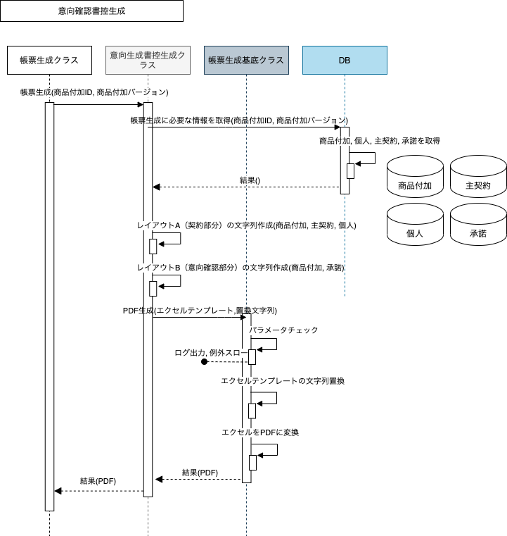

 | プロセス詳細
 | １． | 帳票生成クラスからのメソッドコール
 |  | 帳票生成対象の商品付加IDと商品付加バージョンを引数としてコールされる。

 | ２． | 帳票の生成に必要な情報を取得
 |  | 契約関連情報
 |  | SQL |  |  |  |  |  |  |  |  | パラメータ |  |  | 説明
 |  | SELECT | 商品付加.販売商品コード
 |  |  | 商品付加.証券番号
 |  |  | 商品付加.申込ID
 |  |  | 主契約.該当約款コード
 |  |  | 個人.姓
 |  |  | 個人.名
 |  |  | 個人.生年月日
 |  |  | 個人.性別コード
 |  | FROM | 商品付加
 |  | INNER JOIN | 個人
 |  |  | ON |  | 商品付加.契約者個人ID = 個人.ID
 |  |  | 主契約
 |  |  | ON |  | 商品付加.ID = 主契約.商品付加ID
 |  |  | AND |  | 商品付加.バージョン = 主契約.書品付加バージョン
 |  | WHERE | 商品付加.ID = 【値】 |  |  |  |  |  |  |  | メソッドコールの引数.商品付加ID
 |  |  | AND 商品付加.バージョン = 【値】 |  |  |  |  |  |  |  | メソッドコールの引数.商品付加バージョン

 |  | 戻り値 |  | 商品付加DTO |  |  |  |  | 備考
 |  | 項目名（和） |  |  |  |  | 項目名（英） | 型 | パラメータ |  |  |  | 説明
 |  | 販売商品コード |  |  |  |  | productCode | String | SQL結果.商品付加.販売商品コード
 |  | 証券番号 |  |  |  |  | policyNo | String | SQL結果.商品付加.証券番号
 |  | 申込ID |  |  |  |  | applyId | int | SQL結果.商品付加.申込ID
 |  | 該当約款コード |  |  |  |  | appliedProvisionCd | String | SQL結果.主契約.該当約款コード
 |  | 姓 |  |  |  |  | lastName | String | SQL結果.個人.姓
 |  | 名 |  |  |  |  | firstName | String | SQL結果.個人.名
 |  | 生年月日 |  |  |  |  | birthDate | date | SQL結果.個人.生年月日
 |  | 性別コード |  |  |  |  | sexCode | String | SQL結果.個人.性別コード

 |  | 意向確認関連
 |  | SQL |  |  |  |  |  |  |  |  | パラメータ |  |  | 説明
 |  | SELECT | 承諾.承諾対象コード
 |  | FROM | 承諾
 |  | WHERE | 商品付加.ID = 【値】 |  |  |  |  |  |  |  | メソッドコールの引数.商品付加ID
 |  |  | AND 商品付加.バージョン = 【値】 |  |  |  |  |  |  |  | メソッドコールの引数.商品付加バージョン

 |  | 戻り値 |  | List<承諾DTO> |  |  |  |  | 備考
 |  | 項目名（和） |  |  |  |  | 項目名（英） | 型 | パラメータ |  |  |  | 説明
 |  | 承諾.承諾対象コード |  |  |  |  | acceptanceTargetCode | String | SQL結果.承諾.承諾対象コード

 | ３． | レイアウトA（契約部分）の文字列作成
 |  | 「商品付加DTO」を利用してレイアウトAに埋め込む文字列を作成する。
 |  | ※帳票設計書_R0102_意向確認書控.xlsxの「帳票項目定義書_共通」シートを参照する

 |  | 戻り値 |  | 置換文字列マップ |  |  |  |  | 備考
 |  | 項目名（和） |  |  |  |  | 項目名（英） | 型 | パラメータ |  |  |  | 説明
 |  | プレイスホルダー |  |  |  |  | placeHolder | String | 定数として保持
 |  | 値 |  |  |  |  | value | String | 帳票設計書を元に出力した文字列

 |  | 項目名とプレイスホルダーのマッピング
 |  | レイアウト |  |  |  |  | 項目No | 項目名 |  | プレイスホルダー |  |  | 説明
 |  | A |  |  |  |  | 1 | 証券番号 |  | {{policyNo}}
 |  | A |  |  |  |  | 2 | 申込書作成日 |  | {{createDate}}
 |  | A |  |  |  |  | 3 | 申込ID |  | {{applyId}}
 |  | A |  |  |  |  | 4 | 商品愛称 |  | {{productNickName}}
 |  | A |  |  |  |  | 5 | 商品名 |  | {{productName}} |  |  | ※主契約の該当約款コードとは「31A, 31C, 31D, 31E, 03A」の5つ 上記の5つ以外の想定は前提として存在しない
 |  | A |  |  |  |  | 6 | 主契約名 |  | {{contractName}}
 |  | A |  |  |  |  | 7 | 姓 |  | {{lastName}}
 |  | A |  |  |  |  | 8 | 名 |  | {{firstName}}
 |  | A |  |  |  |  | 9 | 生年月日 |  | {{birthDate}}
 |  | A |  |  |  |  | 10 | 性別 |  | {{sex}}
 |  | A |  |  |  |  | 11 | 契約年齢 |  | {{age}}
 |  | A |  |  |  |  | 13 | 審査番号 |  | {{formExaminationNumber}} |  |  | 定数として保持

 | ４． | レイアウトB（意向確認部分）の文字列作成
 |  | 「List<承諾DTO>」を利用してレイアウトBに埋め込む文字列を作成する。
 |  | ※帳票設計書_R0102_意向確認書控.xlsxの「帳票項目定義書_意向リスト」シートを参照する

 |  | 戻り値 |  | 置換文字列マップ（３の置換文字列マップにappendする） |  |  |  |  | 備考
 |  | 項目名（和） |  |  |  |  | 項目名（英） | 型 | パラメータ |  |  |  | 説明
 |  | プレイスホルダー |  |  |  |  | placeHolder | String | 定数として保持
 |  | 値 |  |  |  |  | value | String | 帳票設計書を元に出力した文字列

 |  | 項目名とプレイスホルダーのマッピング
 |  | レイアウト |  |  |  |  | 項目No | 項目名 |  | プレイスホルダー |  |  | 説明
 |  | B |  |  |  |  | 1 | 意向内容 |  | {{CELL_{x}_{y}}} |  |  | {x}, {y} には行、列が入る
 |  | B |  |  |  |  | 2 | 意向確認結果 |  | {{CELL_{x}_{y}}} |  |  | {x}, {y} には行、列が入る ※結果がtrueならはい、flaseならいいえと記載する

 | ４． | 帳票PDFを生成する
 |  | メソッドコール |  | 帳票生成基底クラス.generatePdf() |  |  |  |  | 備考
 |  | 項目名 |  |  |  |  |  |  | 引数 |  |  |  | 説明
 |  | エクセルテンプレートのパス |  |  |  |  |  |  | 定数として保持
 |  | 置換文字列 |  |  |  |  |  |  | 置換文字列マップ

 |  | 戻り値 |  | PDF |  |  |  |  | 備考
 |  | 項目名（和） |  |  |  |  | 項目名（英） | 型 | パラメータ |  |  |  | 説明
 |  | - |  |  |  |  | - | String | 意向確認書控のPDFのbase64エンコード文字列
 |  | ※ 「１．」のメソッドコールの戻り値となるため項目名はなし

